PERFIL
DARIO FERNANDO VINUEZA MIER |  |  |  | CONSULTOR TECNICO

Datos Personales
Email: |  | dvinueza@todoposi-ec.com |  | Fecha de Nacimiento: |  | 1983-12-03
Telefono: |  | +593 2892500 |  | Celular: |  | +593 987081772
Dirección residencia: |  | Cumbaya |  | Ciudad - País: |  | Quito - Ecuador

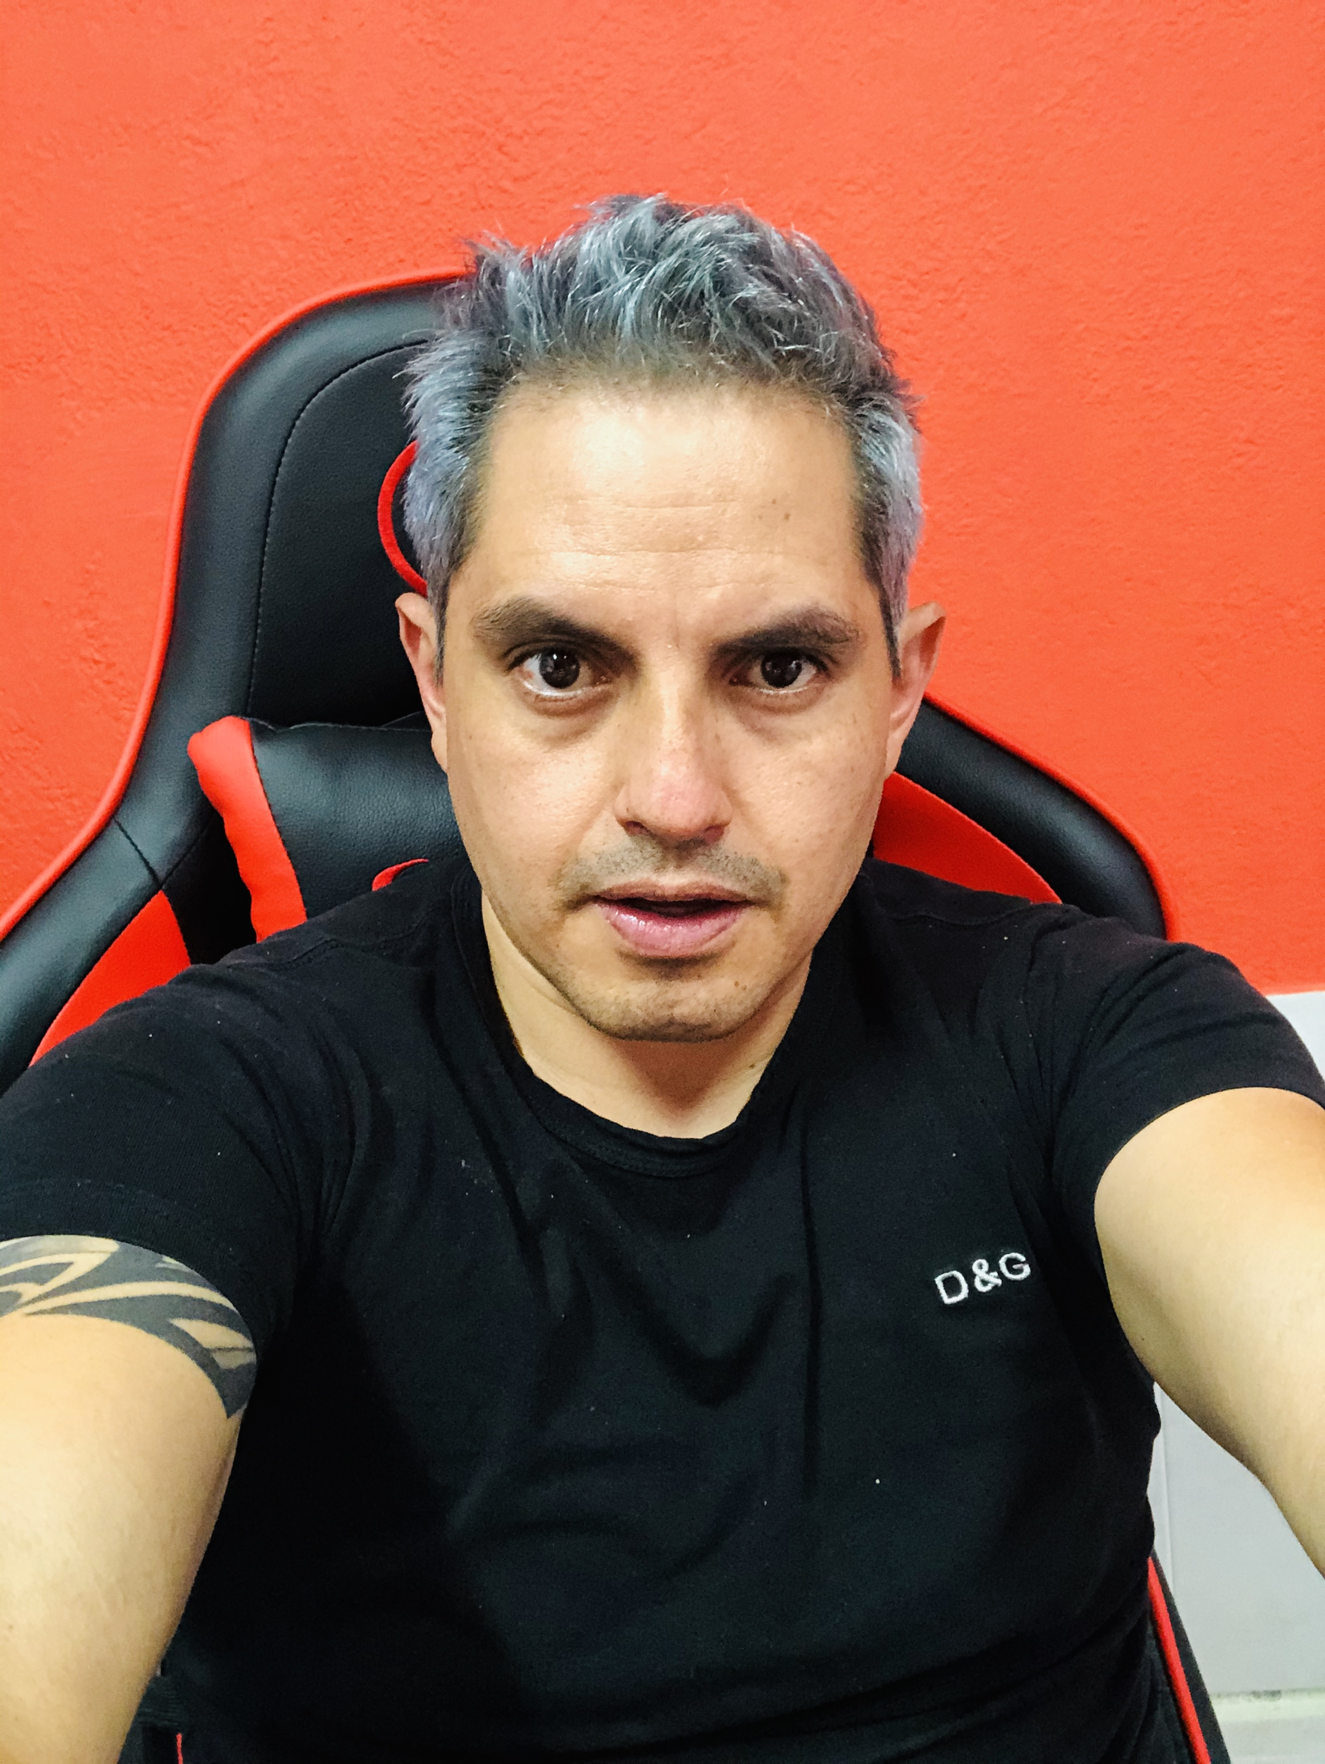

EDUCACIÓN SUPERIOR PREGRADO Y POSGRADO
Diligencie este punto en estricto orden cronológico (del primero al último). En modalidada académica escriba:
TC (Técnica) |  | TL (Tecnologíca) |  | UN (universitaria)
ES (Especialización) |  | MG (Maestría o Magister) |  | DOC (Doctorado o PHD)
Modalidad Academica | Nº semestres aprobados | Graduado | Institución | Nombre de estudio o titulo |  | Terminación | Exp tarjeta Profesional

UN | 8 | No | UNIR | International University of La Rioja - España |  | Mes / Año | Día/Mes / Año

CERTIFICACIONES PROFESIONALES
Entidad Cert. | Certificación |  |  |  |  | Nº | Fecha

OTROS CURSOS (Diplomados, seminarios, educación no formal)
Nombre del Curso |  |  | Institución | Intensidad Horaria | Fecha | Ciudad | País
Programación Básica |  |  | Platzi | 32 | May-17
React |  |  | Platzi | 21 | Jun-19
ReactNative |  |  | Platzi | 17 | Aug-19
Curso Básico de GraphQL |  |  | Platzi | En Curso | Jan-21
ReactNative para principiantes |  |  | Openwebinars | 12 | Aug-20
Kubernetes para Desarrolladores |  |  | Openwebinars | 10 | Apr-19
Introducción a Docker |  |  | Openwebinars | 7 | Jun-20
OpenShift |  |  | Openwebinars | 10 | Jun-20
Helm |  |  | Openwebinars | 7 | Jul-20
React, GraphQL, Apollo, MongoB y AWS |  |  | Udemy | 21.5 | Sep-20
Build a Serverless App with AWS Lambda |  |  | Udemy | 7.5 | Sep-20
AWS CloudFormation |  |  | Udemy | 1.5 | Jun-20
Kubernetes sencillo para desarrolladores |  |  | Udemy | 3.5 | May-20
Universidad Java: De Cero a Master +82 hrs (JDK 14 update) |  |  | Udemy | 82.5 | May-20
Creación de Tiendas Online: Fácil, Completo y desde Cero. |  |  | Udemy | 14 | May-20
GraphQL with Spring Boot |  |  | Udemy | 4 | Nov-20
Complete Oracle ADF 12c Course for Beginners (step-by-step) |  |  | Udemy | 14.5 | Jan-20
Oracle BPM 12c for Beginners (step-by-step) |  |  | Udemy | 5 | Oct-20
Microservicios con Spring Boot y Spring Cloud Netflix Eureka |  |  | Udemy | 13.5 | Jan-20
Introducción a AWS |  |  | Cloudcomputing |  | Sep-20
Introducción a OpenStack |  |  | Cloudcomputing |  | Oct-20
Tecnologías Móviles Android |  |  | Kruger |  | Sep-14
Arquitectura SOA |  |  | Kruger |  | Jan-16
Websphere Message Broker |  |  | Kruger |  | Jun-14
Liderazgo de alto impacto |  |  | The John Maxwell Team y Four Axis | 16 | Mar-18
Software Aechitecture and Design |  |  | B.SOFT GROUP | 24 | Dec-20
Microservice Architect Workshop |  |  | ARCITURA | 24 | Jul-21
Introducción a computación serverless con AWS Lambda |  |  | Coursera |  | Jul-21
Continuous Delivery & DevOps |  |  | Coursera - Universidad de Virginia |  | Nov-21
Build your personal webpage using React and Github Pages |  |  | Coursera |  | Aug-15
Google Cloud Fundamentals: Core Infrastructure |  |  | Coursera - Google Cloud |  | Aug-12
OpenShift sencillo para desarrolladores |  |  | Udemy |  | Nov-30
Openshift 4 desde cero |  |  | Udemy |  | Nov-30
Jenkins: Servidor de IC |  |  | Udemy |  | Nov-30
Single Page Web Applications with AngularJS |  |  | Coursera |  | En Curso
Full-Stack Web Development with React Programa Especializado |  |  | Coursera |  | En Curso
Angular 8 |  |  | Platzi |  | En Curso
API REST con Express.js |  |  | Platzi |  | En Curso

ENTRENAMIENTOS EN PRODUCTOS
Nombre |  |  |  |  |  |  | Fecha
Oracle SOA Implementation Champion Assessment |  |  |  |  |  |  | Mes / Año
 |  |  |  |  |  |  | Mes / Año
 |  |  |  |  |  |  | Mes / Año
 |  |  |  |  |  |  | Mes / Año
 |  |  |  |  |  |  | Mes / Año
 |  |  |  |  |  |  | Mes / Año
 |  |  |  |  |  |  | Mes / Año
 |  |  |  |  |  |  | Mes / Año
 |  |  |  |  |  |  | Mes / Año
 |  |  |  |  |  |  | Mes / Año
 |  |  |  |  |  |  | Mes / Año
 |  |  |  |  |  |  | Mes / Año
 |  |  |  |  |  |  | Mes / Año
 |  |  |  |  |  |  | Mes / Año

Experiencia laboral y participación en proyectos con SOAINT

Empresa |  | SOAINT |  | Ciudad | Madrid - España
Fecha de Ingreso |  | Mes - Año |  | Fecha de Retiro | Hasta la fecha
PARTICIPACIÓN EN PROYECTOS
Desde | Hasta | Cliente | Rol Desempeñado | Responsabilidades y Logros
Mrz / 20 | Mes / Año | CLARO - ECUADOR | Arquitecto de Soluciones | Diseño de arquitectura de microservicios con base en los patrones de arquitectura de microservicios.
Mes / Año | Mes / Año
Mes / Año | Mes / Año
Mes / Año | Mes / Año
Mes / Año | Mes / Año
Mes / Año | Mes / Año
Mes / Año | Mes / Año
Mes / Año | Mes / Año
Mes / Año | Mes / Año
Mes / Año | Mes / Año

Experiencia laboral y participación en proyectos con otras compañías

Empresa |  | ToDo POSI |  | Ciudad | Quito - Ecuador
Fecha de Ingreso |  | Mar-20 |  | Fecha de Retiro | EMPLEO ACTUAL
PARTICIPACIÓN EN PROYECTOS
Desde | Hasta | Cliente | Rol Desempeñado | Responsabilidades y Logros
Mar-20 | Actual | SOAINT | Arquitecto de Soluciones | Diseño de arquitectura de microservicios con base en los patrones de arquitectura de microservicios
Nov-20 | Actual | CAJA PIURA | CONSULTOR TECNICO | Soporte y mejoras al procesos con IBM BPM. Especificación de APIs (usando Open API), Desarrollo he integración de servicios REST y MQ usando IBM Integration Bus con sistemas legados de CJP. Integración de los servicios realizados en procesos de IBM BPM.
Sep-13 | Nov-20 | DIFARE | CONSULTOR TECNICO | Instalación y configuración de OpenShift, control de aplicaciones y configuraciones con micorservicios internos. Configuraciones para controles de pipelines desde Jenkins a Azure.
Apr-20 | Nov-20 | AUNA | CONSULTOR TECNICO | Soporte y mejoras al proceso de Presupuestos con IBM BPM.
Oct-19 | Feb-20 | FUNDACIÓN COLEGIO AMERICANO DE QUITO | CONSULTOR TECNICO | Dockerización y administración de las imágenes en K8s, usando Nginx como balanceador de carga. Implementación de una Arquitectura de Microservicios para la Dockerización del ERP Adempiere y Web Services relacionados, usando herramientas: docker, kubernetes y nginx.
Aug-19 | Oct-19 | HISPANAMUR | CONSULTOR TECNICO | Diseño, implementación y manejo de publicidad de la página web. Creación Pagina Web para la empresa Hispanamu S. A. https://pipas.com.ec

Empresa |  | PROTELCOTELSA |  | Ciudad | Quito - Ecuador
Fecha de Ingreso |  | Mes -Año |  | Fecha de Retiro | Mes -Año
PARTICIPACIÓN EN PROYECTOS
Desde | Hasta | Cliente | Rol Desempeñado | Responsabilidades y Logros
Oct-20 | Dec-20 | PROTELCOTELSA | Desarrollador | Reestructuración y diseño de una nueva arquitectura usando Spring Boot, GraphQL, Bases de Datos (Postgres, MySQL y Oracle). Dockerizacion del proyecto FrontEnd (React) y Dockerizacion del proyecto Spring Boot para múltiples bases de datos.

Experiencia laboral y participación en proyectos con otras compañías

Empresa |  | KRUGER |  | Ciudad | Quito - Ecuador
Fecha de Ingreso |  | Feb-11 |  | Fecha de Retiro | Oct-19
PARTICIPACIÓN EN PROYECTOS
Desde | Hasta | Cliente | Rol Desempeñado | Responsabilidades y Logros
Jan-19 | Oct-19 | KRUGER | CONSULTOR TECNICO | Desarrollo de una App para Android y iOS usando ReactNative y en el Backend usando AWS (Cognito para seguridad y administración de usuario, DynamoDB como base de datos no relacional y Lambda y APIGateway para la creación y exposición de servicios REST). Implementación de una aplicación mobile Park and Go con React Native y AWS.
Oct-18 | Dec-18 | GRUPO PROMERICA | CONSULTOR TECNICO | Definición e implantación del Gobierno SOA y acompañamiento en el análisis, diseño e implementación de servicios y microservicios bajo SOA a través de la Suite de IBM y Oracle. Participación como Especialista SOA.
Jan-18 | Sep-18 | GRUPO KFC | CONSULTOR TECNICO | Desarrollo y Dockerización de Microservicios. Implementación de Microservicios y con Java y Dockerización de los mismos para el proyecto Portal de Proveedores del Grupo KFC. Desarrollo de componentes de autenticación y permisos de menús en Angular para el portal de Proveedores
Feb-17 | Dec-17 | GRUPO KFC | CONSULTOR TECNICO | Administrador de contenido en IBM Watson. Participación de la implementación de la IntraApp (iOS-Android)
Mar-16 | Dec-16 | AMDOCS | CONSULTOR TECNICO | Desarrollo de Servicios en el Bus de Oracle. Integración de servicios entre sistemas Amdocs y sistemas de Telefónica Perú con la suite de Oracle Servicie Bus.
Mar-15 | Dec-15 | PETROAMAZONAS | CONSULTOR TECNICO | Desarrollo del proceso de Cierre diario de producción, usando IBM BPM. Implementación de servicios web con C# y desarrollo de procesos IBM BPM.
Feb-14 | Mar-15 | AMDOCS | CONSULTOR TECNICO | Desarrollo de Servicios en el Bus de IBM. Integración de servicios entre sistemas Amdocs y sistemas legados de la CNT a través de IBM Integration Bus.
Sep-13 | Sep-13 | PETROECUADOR | CONSULTOR TECNICO | Desarrollo de store procedures en sql server y webservices con Java. Interoperabilidad entre sistemas MOPRO y sistemas de Petroecuador (JAVA y SLQ Server).
Sep-13 | Feb-14 | PETROECUADOR | CONSULTOR TECNICO | Diseño y Documentación de la Arquitectura para la Integración entre sistemas de Comercialización y despacho de Combustible. Estudio de Ingeniería para la Implementación de Infraestructura he Integración de Sistemas de Comercialización y Despacho en Terminales Ambato, Beaterio y Santo Domingo.
May-12 | Jun-13 | IESS | CONSULTOR TECNICO | Desarrollo de componentes usando EJBs, Hibernate y Oracle como base de datos. Mantenimiento de Aplicaciones del Sistema de Pensiones e implementación de nuevos componentes.
May-12 | Jun-13 | IESS | CONSULTOR TECNICO | Modelado e Implementación de procesos usando Oracle BPM (ADFs). Automatización de los Procesos del Sistema de Pensiones de Arquitectura SOA.
Mar-12 | Apr-12 | IESS | CONSULTOR TECNICO | Desarrollo e integración de servicios y sistemas legados con Oracle Service Bus. Implementación de una Arquitectura SOA usando la Suite de Oracle.
Aug-11 | Feb-11 | CORREOS DEL ECUADOR | CONSULTOR TECNICO | Desarrollo de reportes con JAVA BIRT para el módulo de Cobranzas.
Feb-11 | Aug-11 | NOVA | CONSULTOR TECNICO | Diseño e implementación de procesos Polymita BPM. Automatización de procesos BPM utilizando Polymita.

Empresa |  | NOMBRE DE LA EMPRESA |  | Ciudad | Quito - Ecuador
Fecha de Ingreso |  | Mes -Año |  | Fecha de Retiro | Mes -Año
PARTICIPACIÓN EN PROYECTOS
Desde | Hasta | Cliente | Rol Desempeñado | Responsabilidades y Logros
Mes / Año | Mes / Año
Mes / Año | Mes / Año
Mes / Año | Mes / Año
Mes / Año | Mes / Año

